Откатная до 60кг
 | 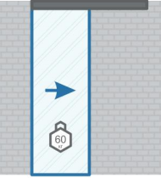

Раздвижная система для дверей до 60 с двухсторонним доводчиком. (G-H86-4)

Наименование |  |  |  |  |  |  |  |  |  |  | Цена за комплект в руб.
Аксес. на дверь до 60кг (G-H86-4) полотно от 580мм |  |  |  |  |  |  |  |  |  |  | 3612
один комплект

двусторонний доводчик | ролик | активатор доводчика | нижняя направляющая | скоба | болт М8х40 | гайка М8 тонкая | гровер | саморез 25 в потай | фиксатор скобы | ключ
1 | 1 | 2 | 1 | 2 | 2 | 2 | 2 | 8 | 2 | 1

Аксессуары |  |  |  |  |  |  |  |  |  |  | Цена за ед. в руб.
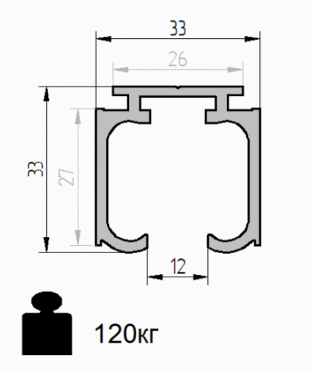 |  | Трек просверленный анодированный (Арт. G-DR281-SR) |  |  |  |  |  |  | 1,5м |  | 1449 | 966
 |  | Трек просверленный анодированный (Арт. G-DR281-SR) |  |  |  |  |  |  | 2м |  | 1932
 |  | Трек просверленный анодированный (Арт. G-DR281-SR) |  |  |  |  |  |  | 3м |  | 2898
 |  | Трек просверленный анодированный (Арт. G-DR281-SR) |  |  |  |  |  |  | 4м |  | 3864
 |  | Трек просверленный анодированный (Арт. G-DR281-SR) |  |  |  |  |  |  | 5м |  | 4830
 |  | Трек просверленный анодированный (Арт. G-DR281-SR) |  |  |  |  |  |  | 6м |  | 5796
 |  | Верхний карниз анодированный (Арт. G-DR280-SR) |  |  |  |  |  |  | 1,5м |  | 1323 | 882
 |  | Верхний карниз анодированный (Арт. G-DR280-SR) |  |  |  |  |  |  | 2м |  | 1764
 |  | Верхний карниз анодированный (Арт. G-DR280-SR) |  |  |  |  |  |  | 3м |  | 2646
 |  | Верхний карниз анодированный (Арт. G-DR280-SR) |  |  |  |  |  |  | 4м |  | 3528
 |  | Верхний карниз анодированный (Арт. G-DR280-SR) |  |  |  |  |  |  | 5м |  | 4410
 |  | Верхний карниз анодированный (Арт. G-DR280-SR) |  |  |  |  |  |  | 6м |  | 5292
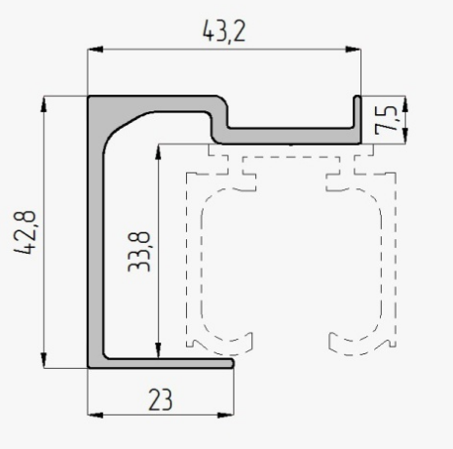 |  | Кепление трека к стене анодированный (Арт. 2270) |  |  |  |  |  |  | 1,5м |  | 1800 | 1200
 |  | Кепление трека к стене анодированный (Арт. 2270) |  |  |  |  |  |  | 2м |  | 2400
 |  | Кепление трека к стене анодированный (Арт. 2270) |  |  |  |  |  |  | 3м |  | 3600
 |  | Кепление трека к стене анодированный (Арт. 2270) |  |  |  |  |  |  | 4м |  | 4800
 |  | Кепление трека к стене анодированный (Арт. 2270) |  |  |  |  |  |  | 5м |  | 6000
 |  | Кепление трека к стене анодированный (Арт. 2270) |  |  |  |  |  |  | 6м |  | 7200
 |  | Торцевая заглушка на трек, серый пластик (Арт. ZT-T) |  |  |  |  |  |  | 1шт |  | 150
 |  | Торцевая заглушка на трек, серый пластик (Арт. ZT-TK) |  |  |  |  |  |  | 1шт |  | 200
 |  | Торцевая заглушка для креп.трека к стене (Арт. ZT-T2K) |  |  |  |  |  |  | 1шт |  | 200
 |  | Торцевая заглушка большая, серый пластик (Арт. ZT-KTK) |  |  |  |  |  |  | 1шт |  | 250

Откатная до 120кг
 | 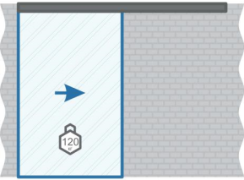

Раздвижная система для дверей до 120 с двухсторонним доводчиком. (G-H86-8)

Наименование |  |  |  |  |  |  |  |  |  |  | Цена за комплект в руб.
Аксес. на дверь до 120кг (G-H86-8) полотно от 630мм |  |  |  |  |  |  |  |  |  |  | 4032
один комплект

двусторонний доводчик | ролик | активатор доводчика | нижняя направляющая | скоба | болт М8х40 | гайка М8 тонкая | гровер | саморез 25 в потай | фиксатор скобы | ключ
1 | 1 | 2 | 1 | 2 | 2 | 2 | 2 | 8 | 2 | 1

Аксессуары |  |  |  |  |  |  |  |  |  |  | Цена за ед. в руб.
 |  | Трек просверленный анодированный (Арт. G-DR281-SR) |  |  |  |  |  |  | 1,5м |  | 1449 | 966
 |  | Трек просверленный анодированный (Арт. G-DR281-SR) |  |  |  |  |  |  | 2м |  | 1932
 |  | Трек просверленный анодированный (Арт. G-DR281-SR) |  |  |  |  |  |  | 3м |  | 2898
 |  | Трек просверленный анодированный (Арт. G-DR281-SR) |  |  |  |  |  |  | 4м |  | 3864
 |  | Трек просверленный анодированный (Арт. G-DR281-SR) |  |  |  |  |  |  | 5м |  | 4830
 |  | Трек просверленный анодированный (Арт. G-DR281-SR) |  |  |  |  |  |  | 6м |  | 5796
 |  | Верхний карниз анодированный (Арт. G-DR280-SR) |  |  |  |  |  |  | 1,5м |  | 1323 | 882
 |  | Верхний карниз анодированный (Арт. G-DR280-SR) |  |  |  |  |  |  | 2м |  | 1764
 |  | Верхний карниз анодированный (Арт. G-DR280-SR) |  |  |  |  |  |  | 3м |  | 2646
 |  | Верхний карниз анодированный (Арт. G-DR280-SR) |  |  |  |  |  |  | 4м |  | 3528
 |  | Верхний карниз анодированный (Арт. G-DR280-SR) |  |  |  |  |  |  | 5м |  | 4410
 |  | Верхний карниз анодированный (Арт. G-DR280-SR) |  |  |  |  |  |  | 6м |  | 5292
 |  | Кепление трека к стене анодированный (Арт. 2270) |  |  |  |  |  |  | 1,5м |  | 1800 | 1200
 |  | Кепление трека к стене анодированный (Арт. 2270) |  |  |  |  |  |  | 2м |  | 2400
 |  | Кепление трека к стене анодированный (Арт. 2270) |  |  |  |  |  |  | 3м |  | 3600
 |  | Кепление трека к стене анодированный (Арт. 2270) |  |  |  |  |  |  | 4м |  | 4800
 |  | Кепление трека к стене анодированный (Арт. 2270) |  |  |  |  |  |  | 5м |  | 6000
 |  | Кепление трека к стене анодированный (Арт. 2270) |  |  |  |  |  |  | 6м |  | 7200
 |  | Торцевая заглушка на трек, серый пластик (Арт. ZT-T) |  |  |  |  |  |  | 1шт |  | 150
 |  | Торцевая заглушка на трек, серый пластик (Арт. ZT-TK) |  |  |  |  |  |  | 1шт |  | 200
 |  | Торцевая заглушка для креп.трека к стене (Арт. ZT-T2K) |  |  |  |  |  |  | 1шт |  | 200
 |  | Торцевая заглушка большая, серый пластик (Арт. ZT-KTK) |  |  |  |  |  |  | 1шт |  | 250

Система 1+1
 | 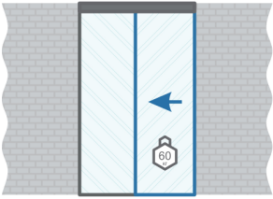

Раздвижная система для дверей до 120 с двухсторонним доводчиком. (G-1020-R1-F1)

Наименование |  |  |  |  |  |  |  |  |  |  | Цена за комплект в руб.
Аксес. на дверь до 120кг (G-1020-R1-F1) полотно от 630мм |  |  |  |  |  |  |  |  |  |  | 4620
один комплект

двусторонний доводчик | ролик | активатор доводчика | болт М8х40 | гайка М8 тонкая | скоба | фиксатор скобы | саморез 25 в потай | гровер | ключ
1 | 1 | 2 | 2 | 2 | 2 | 2 | 8 | 2 | 1

Komplect №5
один комплект

верхнее крепление | верхнее крепление | нижнее крепление | нижнее крепление | нижнее крепление | скоба | фиксатор скобы | гайка М8 тонкая | болт М8х40 | гровер | саморез 25 в потай
2 | 2 | 2 | 2 | 2 | 2 | 2 | 6 | 2 | 4 | 20

 |  |  |  |  |  |  | Komplect №7
 |  |  |  |  |  |  | один комплект

 |  |  |  |  |  |  | опора нижней направляющей | нижняя направляющая | саморез 25 в потай | винт М4х8 в потай
 |  |  |  |  |  |  | 1 | 1 | 4 | 2

Аксессуары |  |  |  |  |  |  |  |  |  |  | Цена за ед. в руб.
 |  | Трек просверленный анодированный (Арт. G-DR281-SR) |  |  |  |  |  |  | 1,5м |  | 1449 | 966
 |  | Трек просверленный анодированный (Арт. G-DR281-SR) |  |  |  |  |  |  | 2м |  | 1932
 |  | Трек просверленный анодированный (Арт. G-DR281-SR) |  |  |  |  |  |  | 3м |  | 2898
 |  | Трек просверленный анодированный (Арт. G-DR281-SR) |  |  |  |  |  |  | 4м |  | 3864
 |  | Трек просверленный анодированный (Арт. G-DR281-SR) |  |  |  |  |  |  | 5м |  | 4830
 |  | Трек просверленный анодированный (Арт. G-DR281-SR) |  |  |  |  |  |  | 6м |  | 5796
 |  | Верхний карниз анодированный (Арт. G-DR280-SR) |  |  |  |  |  |  | 1,5м |  | 1323 | 882
 |  | Верхний карниз анодированный (Арт. G-DR280-SR) |  |  |  |  |  |  | 2м |  | 1764
 |  | Верхний карниз анодированный (Арт. G-DR280-SR) |  |  |  |  |  |  | 3м |  | 2646
 |  | Верхний карниз анодированный (Арт. G-DR280-SR) |  |  |  |  |  |  | 4м |  | 3528
 |  | Верхний карниз анодированный (Арт. G-DR280-SR) |  |  |  |  |  |  | 5м |  | 4410
 |  | Верхний карниз анодированный (Арт. G-DR280-SR) |  |  |  |  |  |  | 6м |  | 5292
 |  | Кепление трека к стене анодированный (Арт. 2270) |  |  |  |  |  |  | 1,5м |  | 1800 | 1200
 |  | Кепление трека к стене анодированный (Арт. 2270) |  |  |  |  |  |  | 2м |  | 2400
 |  | Кепление трека к стене анодированный (Арт. 2270) |  |  |  |  |  |  | 3м |  | 3600
 |  | Кепление трека к стене анодированный (Арт. 2270) |  |  |  |  |  |  | 4м |  | 4800
 |  | Кепление трека к стене анодированный (Арт. 2270) |  |  |  |  |  |  | 5м |  | 6000
 |  | Кепление трека к стене анодированный (Арт. 2270) |  |  |  |  |  |  | 6м |  | 7200
 |  | Торцевая заглушка на трек, серый пластик (Арт. ZT-T) |  |  |  |  |  |  | 1шт |  | 150
 |  | Торцевая заглушка на трек, серый пластик (Арт. ZT-TK) |  |  |  |  |  |  | 1шт |  | 200
 |  | Торцевая заглушка для креп.трека к стене (Арт. ZT-T2K) |  |  |  |  |  |  | 1шт |  | 200
 |  | Торцевая заглушка большая, серый пластик (Арт. ZT-KTK) |  |  |  |  |  |  | 1шт |  | 250
Дополнительный комплект для телескопической створки. |  | Комплект №1 и комплект №6 подходит для систем 1+1, 2+1, 3+1. (Арт. G-Komplect№1,6) |  |  |  |  |  |  | 1 шт |  | 3192
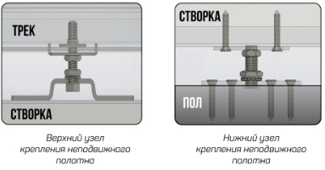 |  | Дополнительный комплект для фиксированной створки.Узел крепления верх и низ комплект №5 (Арт. G-Komplect№5) |  |  |  |  |  |  | 1 шт |  | 750

Система 2+1
 | 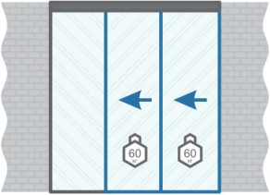

Раздвижная телескопическая система для дверей до 120кг с двухсторонним доводчиком и одна фиксированная створка. (арт. G-3810-R2T-F1)

Наименование |  |  |  |  |  |  |  |  |  |  | Цена за комплект в руб.
Аксес. на дверь до 120кг арт. G-3810-R2T-F1) полотно от 630мм |  |  |  |  |  |  |  |  |  |  | 13440
один комплект

двусторонний доводчик | ролик | активатор доводчика | болт М8х40 | гайка М8 тонкая | скоба | фиксатор скобы | саморез 25 в потай | 3.0 метра | гровер | ключ
1 | 3 | 2 | 4 | 4 | 4 | 4 | 16 | 1 | 4 | 1

Komplect №1 |  |  |  |  |  |  | Komplect №3
один комплект |  |  |  |  |  |  | один комплект

ролик ремня натяжной | ролик ремня | опора нижней направляющей | нижняя направляющая | саморез 25 в потай | винт М4х8 в потай |  | фиксатор ремня в потолок | ответка фиксатора ремня | саморез 25 в потай | винт М4х8 в потай
1 | 1 | 1 | 1 | 14 | 10 |  | 1 | 1 | 2 | 6

Komplect №2 |  |  |  |  |  | Komplect №4
один комплект |  |  |  |  |  | один комплект

фиксатор ремня вспомогательной створки | ответка фиксатора ремня | винт М4х12 в потай | винт М4х8 в потай | саморез 25 в потай |  | фиксатор ремня в трэк | ответка фиксатора ремня | закладная фиксатора ремня в трэк | винт М4х8 в потай | винт М4х16 в потай
1 | 1 | 2 | 4 | 4 |  | 1 | 1 | 1 | 4 | 2

Komplect №5
один комплект

верхнее крепление | верхнее крепление | нижнее крепление | нижнее крепление | нижнее крепление | скоба | фиксатор скобы | гайка М8 тонкая | болт М8х40 | гровер | саморез 25 в потай
2 | 2 | 2 | 2 | 2 | 2 | 2 | 6 | 2 | 4 | 20

 |  |  |  |  |  |  | Komplect №7
 |  |  |  |  |  |  | один комплект

 |  |  |  |  |  |  | опора нижней направляющей | нижняя направляющая | саморез 25 в потай | винт М4х8 в потай
 |  |  |  |  |  |  | 1 | 1 | 4 | 2

Аксессуары |  |  |  |  |  |  |  |  |  |  | Цена за ед. в руб.
 |  | Трек просверленный анодированный (Арт. G-DR281-SR) |  |  |  |  |  |  | 1,5м |  | 1449 | 966
 |  | Трек просверленный анодированный (Арт. G-DR281-SR) |  |  |  |  |  |  | 2м |  | 1932
 |  | Трек просверленный анодированный (Арт. G-DR281-SR) |  |  |  |  |  |  | 3м |  | 2898
 |  | Трек просверленный анодированный (Арт. G-DR281-SR) |  |  |  |  |  |  | 4м |  | 3864
 |  | Трек просверленный анодированный (Арт. G-DR281-SR) |  |  |  |  |  |  | 5м |  | 4830
 |  | Трек просверленный анодированный (Арт. G-DR281-SR) |  |  |  |  |  |  | 6м |  | 5796
 |  | Верхний карниз анодированный (Арт. G-DR280-SR) |  |  |  |  |  |  | 1,5м |  | 1323 | 882
 |  | Верхний карниз анодированный (Арт. G-DR280-SR) |  |  |  |  |  |  | 2м |  | 1764
 |  | Верхний карниз анодированный (Арт. G-DR280-SR) |  |  |  |  |  |  | 3м |  | 2646
 |  | Верхний карниз анодированный (Арт. G-DR280-SR) |  |  |  |  |  |  | 4м |  | 3528
 |  | Верхний карниз анодированный (Арт. G-DR280-SR) |  |  |  |  |  |  | 5м |  | 4410
 |  | Верхний карниз анодированный (Арт. G-DR280-SR) |  |  |  |  |  |  | 6м |  | 5292
 |  | Кепление трека к стене анодированный (Арт. 2270) |  |  |  |  |  |  | 1,5м |  | 1800 | 1200
 |  | Кепление трека к стене анодированный (Арт. 2270) |  |  |  |  |  |  | 2м |  | 2400
 |  | Кепление трека к стене анодированный (Арт. 2270) |  |  |  |  |  |  | 3м |  | 3600
 |  | Кепление трека к стене анодированный (Арт. 2270) |  |  |  |  |  |  | 4м |  | 4800
 |  | Кепление трека к стене анодированный (Арт. 2270) |  |  |  |  |  |  | 5м |  | 6000
 |  | Кепление трека к стене анодированный (Арт. 2270) |  |  |  |  |  |  | 6м |  | 7200
 |  | Торцевая заглушка на трек, серый пластик (Арт. ZT-T) |  |  |  |  |  |  | 1шт |  | 150
 |  | Торцевая заглушка на трек, серый пластик (Арт. ZT-TK) |  |  |  |  |  |  | 1шт |  | 200
 |  | Торцевая заглушка для креп.трека к стене (Арт. ZT-T2K) |  |  |  |  |  |  | 1шт |  | 200
 |  | Торцевая заглушка большая, серый пластик (Арт. ZT-KTK) |  |  |  |  |  |  | 1шт |  | 250
Дополнительный комплект для телескопической створки. |  | Комплект №1 и комплект №6 подходит для систем 1+1, 2+1, 3+1. (Арт. G-Komplect№1,6) |  |  |  |  |  |  | 1 шт |  | 3192
 |  | Дополнительный комплект для фиксированной створки.Узел крепления верх и низ комплект №5 (Арт. G-Komplect№5) |  |  |  |  |  |  | 1 шт |  | 750

Система 3+1
 | 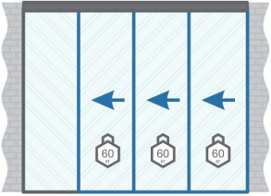

Раздвижная телескопическая система для дверей до 120кг с двухсторонним доводчиком и одна фиксированная створка. (арт. G-3812-R3T-F1)

Наименование |  |  |  |  |  |  |  |  |  |  | Цена за комплект в руб.
Аксес. на дверь до 120кг арт. G-3812-R3T-F1) полотно от 630мм |  |  |  |  |  |  |  |  |  |  | 16632
один комплект

двусторонний доводчик | ролик | активатор доводчика | болт М8х40 | гайка М8 тонкая | скоба | фиксатор скобы | саморез 25 в потай | 3.0 метра | гровер | ключ
1 | 5 | 2 | 6 | 6 | 6 | 6 | 24 | 2 | 6 | 1

Komplect №1 |  |  |  |  |  |  | Komplect №3
два комплекта |  |  |  |  |  |  | один комплект

ролик ремня натяжной | ролик ремня | опора нижней направляющей | нижняя направляющая | саморез 25 в потай | винт М4х8 в потай |  | фиксатор ремня в потолок | ответка фиксатора ремня | саморез 25 в потай | винт М4х8 в потай
1 | 1 | 1 | 1 | 14 | 10 |  | 1 | 1 | 2 | 6

Komplect №2 |  |  |  |  |  | Komplect №4
один комплект |  |  |  |  |  | один комплект

фиксатор ремня вспомогательной створки | ответка фиксатора ремня | винт М4х12 в потай | винт М4х8 в потай | саморез 25 в потай |  | фиксатор ремня в трэк | ответка фиксатора ремня | закладная фиксатора ремня в трэк | винт М4х8 в потай | винт М4х16 в потай
...

Система 2+2
 | 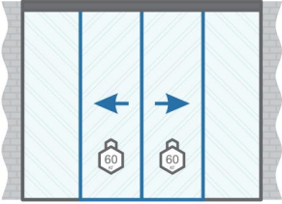

Синхронно-откатная система для дверей до 120кг с двухсторонним доводчиком и две фиксированные створки. (арт. G-3813-R2S-F2)

Наименование
Аксес. на дверь до 120кг арт. G-3813-R2S-F2) полотно от 630мм
один комплект

двусторонний доводчик | ролик | активатор доводчика | болт М8х40 | ролик ремня | скоба | фиксатор ролика ремня | саморез 25 в потай
1 | 3 | 2 | 4 | 2 | 4 | 4 | 16
...

